BALANCE GENERAL
MINISTERIO DE OBRAS PÚBLICAS Y COMUNICACIONES
OFICINA NACIONAL DE EVALUACION SISMICA Y VULNERABILIDAD DE INFRAESTRUCTURA Y EDIFICACIONES, (ONESVIE)
BALANCE GENERAL
 | 28/02/2025
 | RD$
Activos

Activos corrientes
Efectivo y equivalentes de efectivo |  | 7,818,161.64
Inventarios |  | 2,057,569.64
Total activos corrientes |  | 9,875,731.28

Activos no corrientes
Mobiliarios y equipos netos |  | 69,783,680.26
Total activos no corrientes |  | 69,783,680.26

Total activos |  | 79,659,411.54

Pasivos

Pasivos corrientes
Cuentas por pagar a corto plazo |  | -
Total pasivos corrientes |  | -

Pasivos no corrientes
Cuentas por pagar a largo plazo |  | -
Total pasivos no corrientes |  | -

Total pasivos |  | -

Activos Netos/Patrimonio |  | 79,659,411.54

Total pasivos y activos netos/patrimonio |  | 79,659,411.54

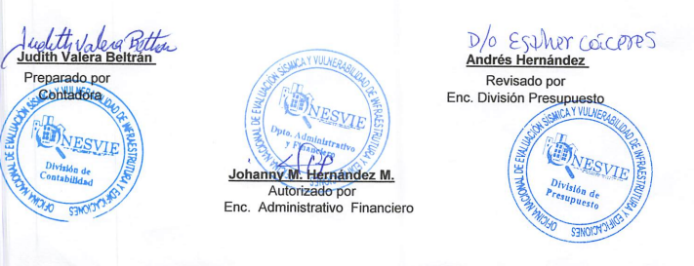

Judith Valera Beltrán |  | Andrés Hernández
Preparado por |  | Revisado por
Contadora |  | Enc. División Presupuesto

Johanny M. Hernández M.
Autorizado por | Autorizado por
Enc. Administrativo Financiero

